상품제안서
오바록 천연고무 실크마우스패드 220*190mm | 상품코드: S41181

 |  |  |  |  |  |  | 02-713-8555 | www.synergygift.co.kr
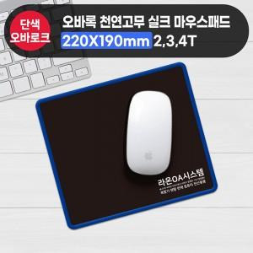

【상세/제작정보】 | <p><span style="font-size: 14pt;">※ 기본수량 미만 발주 진행시 별도 문의 바랍니다.</span></p><p><span style="font-size: 14pt;">※ 운임비 별도 발생 됩니다.</span></p>

【인쇄/포장옵션】 | 실크 / OPP(비닐)

【공급단가】 | 수량 | 300~ | 1,000~ | 3,000~ | 10,000~ | 20,000~
*VAT별도 | 2T | 1,170원 | 1,040원 | 980원 | 935원 | 920원
 | 3T | 1,370원 | 1,220원 | 1,160원 | 1,110원 | 1,090원
 | 4T | 1,630원 | 1,470원 | 1,400원 | 1,340원 | 1,320원

【상품 URL】 | https://www.synergygift.co.kr:443/src/goods_detail.php?gdno=41181

